Hoja5
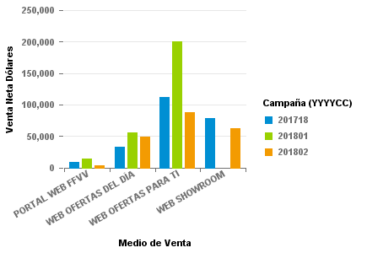
 | 201718 | 201801 | 201802
PORTAL WEB FFVV | 8,281.61 | 14,337.31 | 3,526.33
WEB OFERTAS DEL DÍA | 32,913.04 | 56,257.85 | 48,661.86
WEB OFERTAS PARA TI | 111,642.76 | 200,040.26 | 88,479.22
WEB SHOWROOM | 78,093.40 |  | 62,164.55

